상품제안서
훈민정음 방짜유기수저1벌 (수저집,홑보자기) | 상품코드: S24488

 |  |  |  |  |  |  | 02-713-8555 | www.synergygift.co.kr
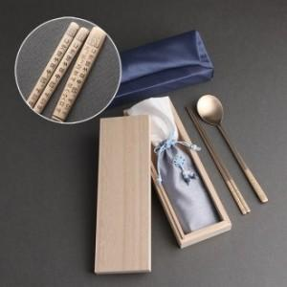

【상세/제작정보】 | <p><span style="font-size: 14pt;">※ 케이스 인쇄 별도 문의 바랍니다.</span></p>

【인쇄/포장옵션】 | 레이저 / 홑보자기 포장

【공급단가】 | 수량 | 20~ | 50~ | 100~ | 300~ | 500~
*VAT별도 | 단가 | 26,000원 | 25,600원 | 25,000원 | 24,000원 | 23,000원

【상품 URL】 | https://www.synergygift.co.kr:443/src/goods_detail.php?gdno=24488

